藥品檢定繳費單
農業部獸醫研究所
藥品檢定繳費單
 | 中華民國 |  | 年 | 月 | 日 |  | 生檢第 |  | 號
依據抽樣網路單號 |  | 送檢廠商(收據抬頭)

簡稱 | 疫苗種類 |  |  | 批號 | 數量 | 單位 | 應繳檢定費 |  | 備註

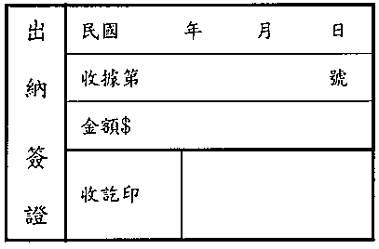
 |  | 合計 |  |  |  | 0 | $0 | -

 |  | 廠商簽章：

 |  |  |  |  | 職員 ： |  | 主任：

※本單一式二聯由生物藥品檢定研究系經辦人員填送作為檢定根據，生檢系於收到廠商藥品時，填製本單連同檢定費送由出納收款後，並在本單各聯加蓋收款印章及填列收據號碼，一聯附同收據送主計室製票收入，一聯退還生檢系存查。 ※檢驗規費匯款帳戶：農委會畜衛所-檢定分所302專戶，帳號：320360090193，請備註「檢驗規費」。（註：因配合國庫主管機關相關規定及作業流程，112年8月1日後匯款仍先沿用原戶名及匯款帳號。） ※樣品經收樣完成後即排定試驗，所繳交之檢驗規費及樣品不予退回。
 |  |  |  |  |  |  |  |  | 112.08.01版

